상품제안서
슬림펜 P01 slim 홍보볼펜 | 상품코드: S36551

 |  |  |  |  |  |  | 02-713-8555 | www.synergygift.co.kr
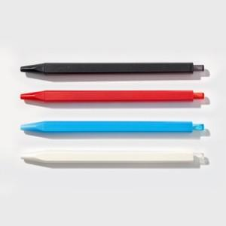 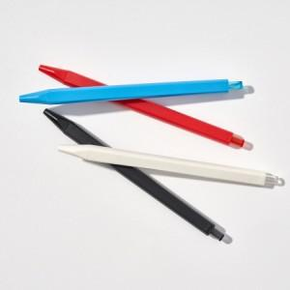

【상세/제작정보】 | <span style="font-size: 12pt;">※ 패키지 별도 문의 바랍니다.</span>

【인쇄/포장옵션】 | 실크, 레이저, UV컬러 / 포장불가능

【공급단가】 | 수량 | 500~ | 1,000~ | 3,000~ | 10,000~ | 50,000~
*VAT별도 | 단가 | 1,230원 | 1,170원 | 1,130원 | 1,070원 | 1,110원

【상품 URL】 | https://www.synergygift.co.kr:443/src/goods_detail.php?gdno=36551

